Лист 1
Прайс-лист
МИР ПРЯЖИ

В валюте: руб. (курс 1).
Цены указаны на 07.08.2020

№ | Номенклатура/ Характеристика номенклатуры | Описание | Изображение | Артикул | Цена | Ед. | Остаток | Ссылка на сайт
 | Булавки для квилтинга 45мм, 100шт. 210150 Hobby&Pro | Булавки для квилтинга 45мм, 100шт. 210150 Hobby&Pro | 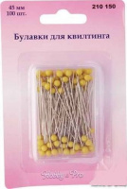 | 210150 | 109.95 |  |  | Изображение
 | Булавки для квилтинга 45мм, 100шт. 210150 Hobby&Pro |  |  |  | 109.95 | упак | 3 | Изображение
 | Булавки портновские 163075 Hobby&Pro, 7 г | Булавки портновские 163075 Hobby&Pro, 7 г | 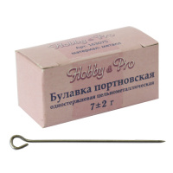 | 163075 | 414.80 |  |  | Изображение
 | Булавки портновские 163075 Hobby&Pro, 7 г |  |  |  | 414.80 | упак | 5 | Изображение

